Page1
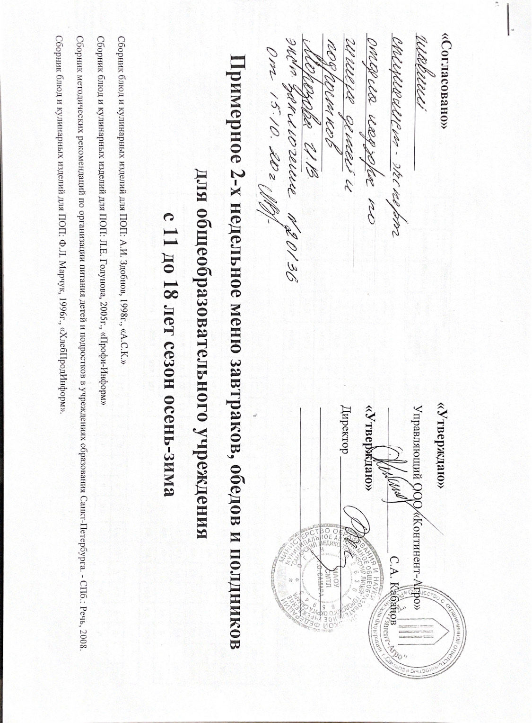

1 день
Прием пищи, наименование блюда | Масса порции | Пищевые вещества |  |  |  | Витамины/Минералы |  |  |  |  |  |  |  |  |  |  |  |  |  | № рецеп-туры | Сборник рецептур
 |  | Белки, г | Жиры, г | Углеводы, г | Энергети-ческая ценность, ккал | С, мг | А, мкг рет. экв. | E, мг | Д, мкг | В1, мг | В2, мг | B12, мкг | B6, мкг | РР, мг | Р, мг | Mg, мг | Fе, мг | Zn, мг | I, мкг
Завтрак
КАША РИСОВАЯ МОЛОЧНАЯ (Д11-18) | 200 | 8.8 | 7.2 | 45.5 | 282 | 0.5 | 41.2 | 0.2 | 0.1 | 0 | 0.2 | 0 | 0.1 | 0.5 | 122.4 | 27 | 0.4 | 0.8 | 9.4 | 189 | 2008
МАСЛО СЛИВОЧНОЕ ПОРЦИОННОЕ 72,5% (Д11-18) | 10 | 0.1 | 8.3 | 0.1 | 75.5 | 0 | 59 | 0.2 | 0.2 | 0 | 0 | 0 | 0 | 0 | 1.9 | 0 | 0 | 0 | 0
СЫР (ПОРЦИЯМИ) М.Д.Ж. 45% (Д11-18) | 25 | 9 | 10.4 | 0 | 129.6 | 0.2 | 65 | 0.1 | 0 | 0 | 0.1 | 0.4 | 0 | 0.1 | 125 | 8.8 | 0.3 | 0.9 | 0 | 14 | 2008
ЧАЙ С САХАРОМ И ЛИМОНОМ (Д11-18) | 200/5 | 0.2 | 0 | 19.7 | 79.6 | 0.8 | 0.1 | 0 | 0 | 0 | 0 | 0 | 0 | 0.1 | 8.4 | 6.3 | 0.8 | 0 | 0 | 431 | 2008
БАТОН НАРЕЗНОЙ (Д11-18) | 50 | 7.16 | 1.5 | 25.66 | 144.78 | 0 | 0 | 0 | 0 | 0 | 0 | 0 | 0 | 0.4 | 26 | 5.2 | 0.4 | 0.2 | 0
ХЛЕБ РЖАНОЙ (Д11-18) | 50 | 3.25 | 0.5 | 21.25 | 102.5 | 0 | 0 | 0.9 | 0 | 0.1 | 0 | 0 | 0.1 | 0.3 | 34.8 | 7.6 | 1.6 | 0.5 | 2.2 |  | 2008
Итого за прием пищи: |  | 28.51 | 27.9 | 112.21 | 813.98 | 1.5 | 165.3 | 0.5 | 0.3 | 0 | 0.3 | 0.4 | 0.1 | 1.1 | 283.7 | 47.3 | 1.9 | 1.9 | 9.4
Обед
ТОМАТЫ ПОРЦИОННО (Д11-18) | 50 | 0.6 | 0.1 | 1.7 | 10.1 | 5 | 53.2 | 0.2 | 0 | 0 | 0 | 0 | 0.1 | 0.2 | 11.7 | 9 | 0.5 | 0.1 | 1 | 303 | 2008
СУП КУРИНЫЙ С ВЕРМИШЕЛЬЮ (Д11-18) | 250/20 | 7.6 | 11.6 | 29.5 | 252.8 | 5.4 | 191.7 | 1.7 | 0 | 0.1 | 0.1 | 0.2 | 0.4 | 3.5 | 108.4 | 26.1 | 1.6 | 1.2 | 6 | 100 | 2008
ГУЛЯШ ИЗ ГОВЯДИНЫ (Д11-18) | 40/40 | 11.9 | 12.5 | 3.5 | 174.1 | 1.3 | 6.2 | 1.7 | 0 | 0 | 0.1 | 1.6 | 0.2 | 2.4 | 120.9 | 16.8 | 1.8 | 2.2 | 5.4 | 259 | 2008
КАША ГРЕЧНЕВАЯ РАССЫПЧАТАЯ (Д11-18) | 150 | 6.3 | 5.1 | 45.9 | 254.7 | 0 | 17.9 | 4.7 | 0.1 | 0.2 | 0.1 | 0 | 0.3 | 2.3 | 185.6 | 125.3 | 4.3 | 1.4 | 2.3 | 323 | 2008
КОМПОТ ИЗ С/М ЯГОД (Д11-18) | 200 | 0.2 | 0.1 | 10.5 | 43.7 | 16 | 2.7 | 0.1 | 0 | 0 | 0 | 0 | 0 | 0.1 | 5.9 | 7.4 | 0.3 | 0 | 0.2 | 394 | 2008
ХЛЕБ РЖАНОЙ (Д11-18) | 50 | 3.3 | 0.4 | 21.2 | 101.6 | 0 | 0 | 1.1 | 0 | 0.1 | 0 | 0 | 0.1 | 0.3 | 43.5 | 9.5 | 2 | 0.6 | 2.8 |  | 2008
ХЛЕБ ПШЕНИЧНЫЙ (Д11-18) | 50 | 3.8 | 0.3 | 25.1 | 118.3 | 0 | 0 | 1 | 0 | 0.1 | 0 | 0 | 0.1 | 0.8 | 42 | 16.5 | 1 | 0.4 | 0 |  | 2008
Итого за прием пищи: |  | 33.7 | 30.1 | 137.4 | 955.3 | 27.7 | 271.7 | 10.5 | 0.1 | 0.5 | 0.3 | 1.8 | 1.2 | 9.6 | 518 | 210.6 | 11.5 | 5.9 | 17.7
Полдник
ВАФЛИ (Д11-18) | 50 | 7.4 | 8 | 37 | 249.6 | 0 | 1.5 | 0 | 0 | 0 | 0 | 0 | 0 | 0.2 | 18 | 5 | 0.8 | 0 | 0 |  | 2008
СОК ЯБЛОЧНЫЙ (Д11-18) | 200 | 1 | 0.2 | 20.2 | 86.6 | 4 | 0 | 0 | 0 | 0 | 0 | 0 | 0.1 | 0.2 | 14 | 8 | 2.8 | 0.1 | 2 |  | 2008
Итого за прием пищи: |  | 7.4 | 8.2 | 57.2 | 332.2 | 4 | 1.5 | 0 | 0 | 0 | 0 | 0 | 0.1 | 0.4 | 32 | 13 | 3.6 | 0.1 | 2
Всего за день: |  | 69.61 | 66.2 | 306.81 | 2101.48 | 33.2 | 438.5 | 11 | 0.4 | 0.5 | 0.6 | 2.2 | 1.4 | 11.1 | 833.7 | 270.9 | 17 | 7.9 | 29.1
2 день
Прием пищи, наименование блюда | Масса порции | Пищевые вещества |  |  |  | Витамины/Минералы |  |  |  |  |  |  |  |  |  |  |  |  |  | № рецеп-туры | Сборник рецептур
 |  | Белки, г | Жиры, г | Углеводы, г | Энергети-ческая ценность, ккал | С, мг | А, мкг рет. экв. | E, мг | Д, мкг | В1, мг | В2, мг | B12, мкг | B6, мкг | РР, мг | Р, мг | Mg, мг | Fе, мг | Zn, мг | I, мкг
Завтрак
ИКРА КАБАЧКОВАЯ (Д11-18) | 40 | 0.8 | 3.4 | 2.8 | 45 | 1.1 | 49 | 0 | 0 | 0 | 0 | 0 | 0 | 0.2 | 13.3 | 5.4 | 0.3 | 0 | 0 | 55 | 2008
РОЖКИ ОТВАРНЫЕ (Д11-18) | 200 | 11 | 4.7 | 70.4 | 367.9 | 0 | 24.1 | 1.5 | 0.1 | 0.1 | 0 | 0 | 0.1 | 0.6 | 54.2 | 9.8 | 1.3 | 0.5 | 1 | 331 | 2008
СОСИСКА ОТВАРНАЯ (Д11-18) | 1 | 8.3 | 13.4 | 0.2 | 154.6 | 0 | 0 | 0 | 0 | 0.1 | 0.1 | 0 | 0 | 1.1 | 85.9 | 10.8 | 1 | 0 | 0 | 254 | 2008
КАКАО С МОЛОКОМ (Д11-18) | 200 | 5.8 | 3.6 | 23.8 | 150.8 | 0.5 | 17.7 | 0 | 0 | 0 | 0.2 | 0 | 0 | 0.2 | 104.6 | 28.9 | 0.9 | 0.7 | 9 | 433 | 2008
БАТОН НАРЕЗНОЙ (Д11-18) | 50 | 7.16 | 1.5 | 25.66 | 144.78 | 0 | 0 | 0 | 0 | 0 | 0 | 0 | 0 | 0.4 | 26 | 5.2 | 0.4 | 0.2 | 0
ХЛЕБ РЖАНОЙ (Д11-18) | 50 | 3.25 | 0.5 | 21.25 | 102.5 | 0 | 0 | 0.9 | 0 | 0.1 | 0 | 0 | 0.1 | 0.3 | 34.8 | 7.6 | 1.6 | 0.5 | 2.2 |  | 2008
Итого за прием пищи: |  | 36.31 | 27.1 | 144.11 | 965.58 | 1.6 | 90.8 | 1.5 | 0.1 | 0.2 | 0.3 | 0 | 0.1 | 2.5 | 284 | 60.1 | 3.9 | 1.4 | 10
Обед
САЛАТ ВИТАМИННЫЙ (Д11-18) | 80 | 0.9 | 3.8 | 6.1 | 62.2 | 7.4 | 205.8 | 1.8 | 0 | 0 | 0 | 0 | 0.1 | 0.3 | 17.6 | 10.2 | 0.5 | 0.3 | 1.8 | 41 | 2008
БОРЩ С КАРТОФЕЛЕМ С ГОВЯДИНОЙ (Д11-18) | 250/15 | 7.37 | 7.25 | 27.25 | 203.73 | 7.4 | 176.5 | 1.5 | 0 | 0.1 | 0 | 0.6 | 0.3 | 1.8 | 96.6 | 32 | 1.9 | 1.3 | 8.2 | 77 | 2008
КОТЛЕТЫ РУБЛЕНЫЕ ИЗ ПТИЦЫ (Д11-18) | 80 | 10 | 19.1 | 11.1 | 256.3 | 0.7 | 53.2 | 1.8 | 0 | 0.1 | 0.1 | 0.5 | 0.5 | 5.9 | 183 | 28 | 2.1 | 2 | 7 | 314 | 2008
ПЮРЕ КАРТОФЕЛЬНОЕ (Д11-18) | 150 | 3.2 | 4.1 | 20 | 129.7 | 10.3 | 25 | 0.2 | 0.1 | 0.2 | 0.1 | 0 | 0.4 | 1.4 | 86 | 29.4 | 1.2 | 0.6 | 8.5 | 335 | 2008
МОРС ЯГОДНЫЙ (Д11-18) | 200 | 0.2 | 0.1 | 10.1 | 42.1 | 12 | 2.1 | 0.1 | 0 | 0 | 0 | 0 | 0 | 0 | 4.5 | 6 | 0.2 | 0 | 0.2 | 394 | 2008
ХЛЕБ РЖАНОЙ (Д11-18) | 50 | 3.3 | 0.4 | 21.2 | 101.6 | 0 | 0 | 1.1 | 0 | 0.1 | 0 | 0 | 0.1 | 0.3 | 43.5 | 9.5 | 2 | 0.6 | 2.8 |  | 2008
ХЛЕБ ПШЕНИЧНЫЙ (Д11-18) | 50 | 3.8 | 0.3 | 25.1 | 118.3 | 0 | 0 | 1 | 0 | 0.1 | 0 | 0 | 0.1 | 0.8 | 42 | 16.5 | 1 | 0.4 | 0 |  | 2008
Итого за прием пищи: | 875 | 28.77 | 35.05 | 120.85 | 913.93 | 37.8 | 462.6 | 7.5 | 0.1 | 0.6 | 0.2 | 1.1 | 1.5 | 10.5 | 473.2 | 131.6 | 8.9 | 5.2 | 28.5
Полдник
ВАТРУШКА С ПОВИДЛОМ (Д11-18) | 100 | 11.7 | 10 | 50.7 | 339.6 | 0.1 | 20.6 | 0.2 | 0.1 | 0.1 | 0 | 0 | 0 | 0.6 | 50.6 | 9.9 | 0.9 | 0.3 | 1.6 | 453 | 2008
СНЕЖОК 2,5% (Д11-18) | 200 | 5.6 | 5 | 9 | 103.4 | 4 | 0 | 0 | 0 | 0 | 0 | 0 | 0.1 | 0.2 | 14 | 8 | 2.8 | 0.1 | 2 |  | 2008
Итого за прием пищи: |  | 17.3 | 15 | 59.7 | 443 | 4.1 | 20.6 | 0.2 | 0.1 | 0.1 | 0 | 0 | 0.1 | 0.8 | 64.6 | 17.9 | 3.7 | 0.4 | 3.6
Всего за день: |  | 82.38 | 77.15 | 324.66 | 2322.51 | 43.5 | 574 | 9.2 | 0.3 | 0.9 | 0.5 | 1.1 | 1.7 | 13.8 | 821.8 | 209.6 | 16.5 | 7 | 42.1
3 день
Прием пищи, наименование блюда | Масса порции | Пищевые вещества |  |  |  | Витамины/Минералы |  |  |  |  |  |  |  |  |  |  |  |  |  | № рецеп-туры | Сборник рецептур
 |  | Белки, г | Жиры, г | Углеводы, г | Энергети-ческая ценность, ккал | С, мг | А, мкг рет. экв. | E, мг | Д, мкг | В1, мг | В2, мг | B12, мкг | B6, мкг | РР, мг | Р, мг | Mg, мг | Fе, мг | Zn, мг | I, мкг
Завтрак
ОМЛЕТ НАТУРАЛЬНЫЙ (Д11-18) | 200 | 25.2 | 23.8 | 11.6 | 361.4 | 0.2 | 185.9 | 1.7 | 1.8 | 0.1 | 0.3 | 0.4 | 0.1 | 0.2 | 163 | 12.4 | 1.8 | 1 | 18.7 | 214 | 2008
СЭНДВИЧ С ВЕТЧИНОЙ (Д11-18) | 70 | 12 | 8.8 | 25.6 | 229.6 | 1.4 | 22.3 | 0.7 | 0 | 0.2 | 0 | 0 | 0.1 | 1.4 | 71.5 | 20.3 | 1.3 | 0.7 | 2.3 | 5 | 2008
ЧАЙ С САХАРОМ (Д11-18) | 200 | 0.2 | 0 | 19.5 | 78.8 | 0 | 0 | 0 | 0 | 0 | 0 | 0 | 0 | 0.1 | 7.4 | 5.8 | 0.7 | 0 | 0 | 430 | 2008
ХЛЕБ РЖАНОЙ (Д11-18) | 50 | 3.25 | 0.5 | 21.25 | 102.5 | 0 | 0 | 0.9 | 0 | 0.1 | 0 | 0 | 0.1 | 0.3 | 34.8 | 7.6 | 1.6 | 0.5 | 2.2 |  | 2008
Итого за прием пищи: |  | 40.65 | 33.1 | 77.95 | 772.3 | 1.6 | 208.2 | 2.4 | 1.8 | 0.3 | 0.3 | 0.4 | 0.2 | 1.7 | 241.9 | 38.5 | 3.8 | 1.7 | 21
Обед
ВИНЕГРЕТ ОВОЩНОЙ С РАСТ. МАСЛОМ (Д11-18) | 80 | 1.33 | 4.9 | 6 | 73.42 | 7.6 | 128.6 | 2.1 | 0 | 0 | 0 | 0 | 0.1 | 0.3 | 32.6 | 14.7 | 0.8 | 0.3 | 3.1 | 51 | 2008
РАССОЛЬНИК ЛЕНИНГРАДСКИЙ С ГОВЯДИНОЙ (Д11-18) | 250/15 | 7.6 | 7.25 | 15.6 | 158.05 | 7.2 | 169.3 | 1.6 | 0 | 0.1 | 0.1 | 0.6 | 0.3 | 1.9 | 106.8 | 30.6 | 1.7 | 1.1 | 6.2 | 91 | 2008
РЫБА ЗАПЕЧЕННАЯ С ОВОЩАМИ (Д11-18) | 80/20 | 11.12 | 9.5 | 2.62 | 140.46 | 1.7 | 149.4 | 1.5 | 0 | 0.2 | 0.1 | 0 | 0 | 3.6 | 179.6 | 30.8 | 0.9 | 0.7 | 47.4 | 233 | 2008
РИС ОТВАРНОЙ (Д11-18) | 200 | 4.8 | 4.5 | 48.53 | 253.82 | 0 | 17.9 | 0.3 | 0.1 | 0 | 0 | 0 | 0.1 | 0.7 | 73.5 | 25.7 | 0.5 | 0.8 | 0.8 | 325 | 2008
КОМПОТ ИЗ СВЕЖИХ ПЛОДОВ С ВИТАМИНОМ С (Д11-18) | 200 | 0.2 | 0.1 | 11.5 | 47.7 | 8.8 | 2.2 | 0.2 | 0 | 0 | 0 | 0 | 0 | 0.1 | 5 | 5.7 | 0.5 | 0 | 0.5 | 394 | 2008
ХЛЕБ РЖАНОЙ (Д11-18) | 50 | 3.3 | 0.4 | 21.2 | 101.6 | 0 | 0 | 1.1 | 0 | 0.1 | 0 | 0 | 0.1 | 0.3 | 43.5 | 9.5 | 2 | 0.6 | 2.8 |  | 2008
ХЛЕБ ПШЕНИЧНЫЙ (Д11-18) | 50 | 3.8 | 0.3 | 25.1 | 118.3 | 0 | 0 | 1 | 0 | 0.1 | 0 | 0 | 0.1 | 0.8 | 42 | 16.5 | 1 | 0.4 | 0 |  | 2008
Итого за прием пищи: |  | 32.15 | 26.95 | 130.55 | 893.35 | 25.3 | 467.4 | 7.8 | 0.1 | 0.5 | 0.2 | 0.6 | 0.7 | 7.7 | 483 | 133.5 | 7.4 | 3.9 | 60.8
Полдник
СЫРНИКИ ИЗ ТВОРОГА (Д11-18) | 100 | 22.37 | 17.37 | 39.2 | 402.61 | 0.2 | 39.1 | 1.9 | 0.2 | 0 | 0.2 | 0.8 | 0.1 | 2.6 | 169.7 | 18.3 | 0.4 | 0.4 | 0.6 | 219 | 2008
СОК ПЕРСИКОВЫЙ (Д11-18) | 200 | 1 | 0.2 | 20.2 | 86.6 | 4 | 0 | 0 | 0 | 0 | 0 | 0 | 0.1 | 0.2 | 14 | 8 | 2.8 | 0.1 | 2 |  | 2008
Итого за прием пищи: |  | 22.37 | 17.57 | 59.4 | 485.21 | 4.2 | 39.1 | 1.9 | 0.2 | 0 | 0.2 | 0.8 | 0.2 | 2.8 | 183.7 | 26.3 | 3.2 | 0.5 | 2.6
Всего за день: |  | 95.17 | 77.62 | 267.9 | 2150.86 | 31.1 | 714.7 | 12.1 | 2.1 | 0.8 | 0.7 | 1.8 | 1.1 | 12.2 | 908.6 | 198.3 | 14.4 | 6.1 | 84.4

4 день
Прием пищи, наименование блюда | Масса порции | Пищевые вещества |  |  |  | Витамины/Минералы |  |  |  |  |  |  |  |  |  |  |  |  |  | № рецеп-туры | Сборник рецептур
 |  | Белки, г | Жиры, г | Углеводы, г | Энергетическая ценность, ккал | С, мг | А, мкг рет. экв. | E, мг | Д, мкг | В1, мг | В2, мг | B12, мкг | B6, мкг | РР, мг | Р, мг | Mg, мг | Fе, мг | Zn, мг | I, мкг
Завтрак
БЛИНЧИКИ СО СГУЩЕННЫМ МОЛОКОМ (Д11-18) | 100/20 | 7.1 | 14.3 | 33.8 | 292.3 | 0.3 | 71.5 | 0 | 0 | 0.2 | 0.5 | 0.3 | 0.1 | 1.4 | 120 | 18.3 | 0.1 | 0.7 | 7.3 | 152 | 2008
ФРУКТ | 1/150 | 0.6 | 0.6 | 33.4 | 141.4 | 6 | 6 | 0.9 | 0 | 0 | 0 | 0 | 0.1 | 0.4 | 14.9 | 10.8 | 3 | 0.2 | 3 |  | 2008
МАСЛО СЛИВОЧНОЕ ПОРЦИОННОЕ 72,5% (Д11-18) | 10 | 0.1 | 8.3 | 0.1 | 75.5 | 0 | 59 | 0.2 | 0.2 | 0 | 0 | 0 | 0 | 0 | 1.9 | 0 | 0 | 0 | 0
...

